Readme
このツールについて
 | 誰がいつどの仕事にどれくらい稼働しているか確認するためのアサイン表です。
使い方
 | 「データ」シートを入力する。

 |  | 年（E）、月（F）は関数なのでコピー

 | 人別の稼働工数をみたい場合は、「人別」シートを開く。
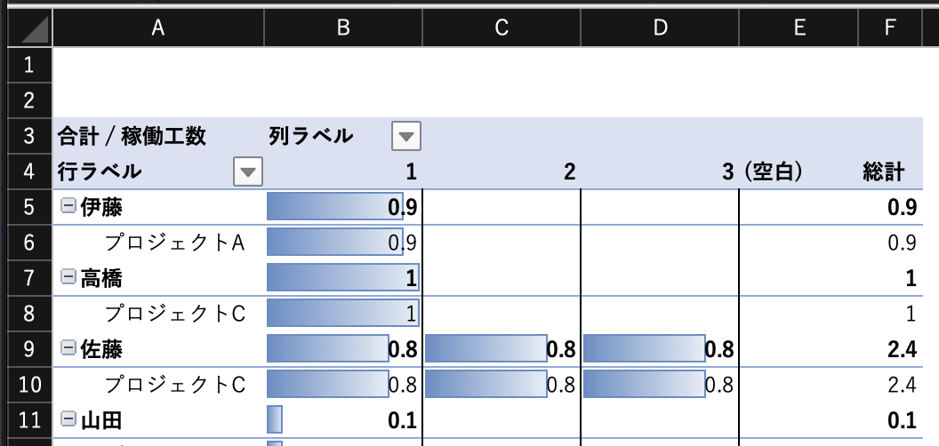

 | 表はピポットテーブルなので、表のいずれかセルを選択すると下記のとおり「ピポットテーブル分析」というメニューが表示される

 | 「更新」をクリックすると「データ」シートの最新状態にピポットテーブルが更新される

 | 更新するとデータ バーが消えてしまうため、「ホーム」 ＞ 「データ バー」で再設定する。
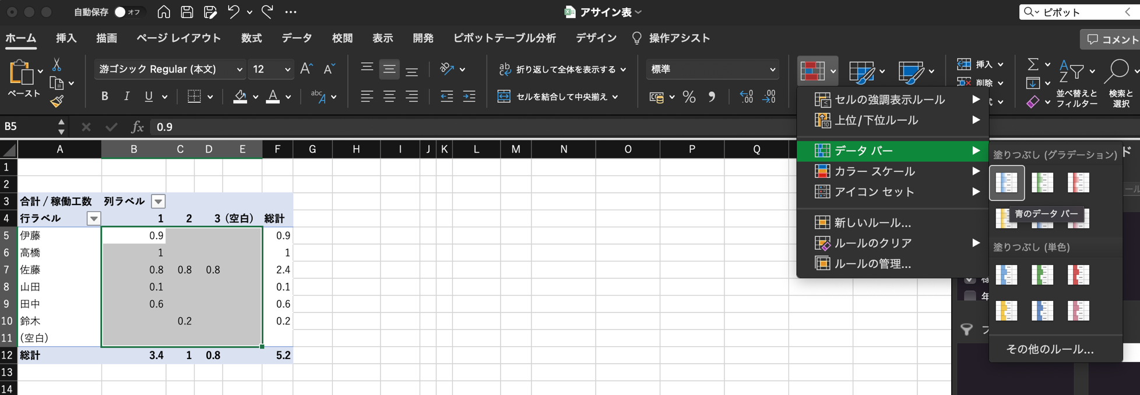

参考文献：
 | ピポットテーブルについて
 |  | Excelで月別・年別に集計する手軽な方法～システムからダウンロードしたデータの集計などに使える
 |  | https://deskworklabo.jp/sum-year-month/

